Статистика
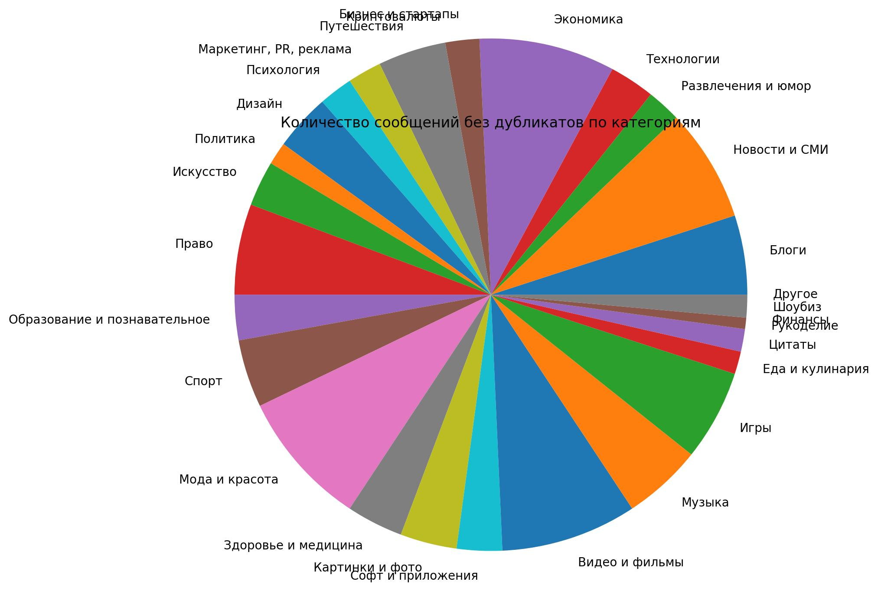

 | Название категории | Общее количество | Количество без дубликтов
0 | Блоги | 7 | 7
1 | Новости и СМИ | 10 | 10
2 | Развлечения и юмор | 3 | 3
3 | Технологии | 4 | 4
4 | Экономика | 12 | 12
5 | Бизнес и стартапы | 3 | 3
6 | Криптовалюты | 0 | 0
7 | Путешествия | 6 | 6
8 | Маркетинг, PR, реклама | 3 | 3
9 | Психология | 3 | 3
10 | Дизайн | 5 | 5
11 | Политика | 2 | 2
12 | Искусство | 4 | 4
13 | Право | 8 | 8
14 | Образование и познавательное | 4 | 4
15 | Спорт | 6 | 6
16 | Мода и красота | 12 | 12
17 | Здоровье и медицина | 5 | 5
18 | Картинки и фото | 5 | 5
19 | Софт и приложения | 4 | 4
20 | Видео и фильмы | 12 | 12
21 | Музыка | 7 | 7
22 | Игры | 8 | 8
23 | Еда и кулинария | 2 | 2
24 | Цитаты | 2 | 2
25 | Рукоделие | 1 | 1
26 | Финансы | 0 | 0
27 | Шоубиз | 2 | 2
28 | Другое | 0 | 0

